小黄人
小黄人宠物用品报价单
序号 | 69码/编码 | 图片 | 产品名称 | 尺寸 脖围*胸围*背长 | 零售价 | 批发价 | 订货数量 | 金额
1 | 23W0031GY0060 | 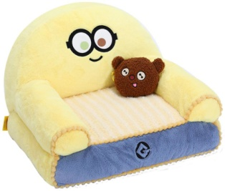 | 小黄人系列拥抱沙发 M 90167 | M：60*46*44 | 319 | 189 |  | 0
2 | 23D0025GY0060 |  | 小黄人DAVE系列拥抱沙发 M 92116 | M：60*46*44 | 319 | 189 |  | 0
3 | 23W0036GZ0060 |  | 小黄人系列TIM熊宠物圆窝 M 92130 | M：60*60*20 | 319 | 191 |  | 0
4 | 23W0035GY0055 |  | 小黄人系列 BOB&TIM宠物窝 M 92123 | M：55*55*25 | 259 | 142 |  | 0
5 | 23W0038GY0060 |  | 小黄人系列phil形象宠物圆窝 M 92550 | M:60*60*20 | 289 | 169 |  | 0
6 | 23D0026GY0070 |  | 小黄人两面靠沙发窝 M 92475 | M:70*55*25 | 259 | 150 |  | 0
7 | 23D0026GY0090 |  | 小黄人两面靠沙发窝 L 97821 | L:90*70*25 | 359 | 215 |  | 0
序号 | 69码/编码 | 图片 | 产品名称 | 尺寸 | 零售价 | 批发价 | 订货数量 | 金额
8 | 23Y0095GY0001 |  | 小黄人樱花两面穿马甲 XS 92277 | XS： 20*32*22cm | 119 | 69 |  | 0
9 | 23Y0095GY0002 |  | 小黄人樱花两面穿马甲 S 92284 | S： 24*37*26cm | 119 | 69 |  | 0
10 | 23Y0095GY0003 |  | 小黄人樱花两面穿马甲 M 92291 | M： 28*42*30cm | 129 | 77 |  | 0
11 | 23Y0095GY0004 |  | 小黄人樱花两面穿马甲 L 92307 | L： 32*47*34cm | 129 | 77 |  | 0
12 | 23Y0095GY0005 |  | 小黄人樱花两面穿马甲 XL 92314 | XL： 36*52*38cm | 139 | 83 |  | 0
13 | 23Y0095GY0006 |  | 小黄人樱花两面穿马甲 2XL 92321 | 2XL： 40*57*42cm | 139 | 83 |  | 0
14 | 23Y0097GY0001 |  | 小黄人STUART棉服马甲 XS 92390 | XS： 20*32*22cm | 89 | 52 |  | 0
15 | 23Y0097GY0002 |  | 小黄人STUART棉服马甲 S 92406 | S： 24*37*26cm | 89 | 52 |  | 0
16 | 23Y0097GY0003 |  | 小黄人STUART棉服马甲 M 92413 | M： 28*42*30cm | 99 | 59 |  | 0
17 | 23Y0097GY0004 |  | 小黄人STUART棉服马甲 L 92420 | L： 32*47*34cm | 99 | 59 |  | 0
18 | 23Y0097GY0005 |  | 小黄人STUART棉服马甲 XL 92437 | XL： 36*52*38cm | 109 | 65 |  | 0
19 | 23Y0097GY0006 |  | 小黄人STUART棉服马甲 2XL 92444 | 2XL： 40*57*42cm | 109 | 65 |  | 0
20 | 23Y0099GY0001 |  | 小黄人OTTO棉服马甲 XS 92482 | XS： 20*32*22cm | 89 | 52 |  | 0
21 | 23Y0099GY0002 |  | 小黄人OTTO棉服马甲 S 92499 | S： 24*37*26cm | 89 | 52 |  | 0
22 | 23Y0099GY0003 |  | 小黄人OTTO棉服马甲 M 92505 | M： 28*42*30cm | 99 | 59 |  | 0
23 | 23Y0099GY0004 |  | 小黄人OTTO棉服马甲 L 92512 | L： 32*47*34cm | 99 | 59 |  | 0
24 | 23Y0099GY0005 |  | 小黄人OTTO棉服马甲 XL 92529 | XL： 36*52*38cm | 109 | 65 |  | 0
25 | 23Y0099GY0006 |  | 小黄人OTTO棉服马甲 2XL 92536 | 2XL： 40*57*42cm | 109 | 65 |  | 0
序号 | 69码/编码 | 图片 | 产品名称 | 尺寸 | 零售价 | 批发价 | 订货数量 | 金额
26 | 23Y0094GZ0001 |  | 小黄人TIM熊马甲 XS 92215 | XS： 20*32*22cm | 99 | 59 |  | 0
27 | 23Y0094GZ0002 |  | 小黄人TIM熊马甲 S 92222 | S： 24*37*26cm | 99 | 59 |  | 0
28 | 23Y0094GZ0003 |  | 小黄人TIM熊马甲 M 92239 | M： 28*42*30cm | 109 | 65 |  | 0
29 | 23Y0094GZ0004 |  | 小黄人TIM熊马甲 L 92246 | L： 32*47*34cm | 109 | 65 |  | 0
30 | 23Y0094GZ0005 |  | 小黄人TIM熊马甲 XL 92253 | XL： 36*52*38cm | 119 | 71 |  | 0
31 | 23Y0094GZ0006 |  | 小黄人TIM熊马甲 2XL 92260 | 2XL： 40*57*42cm | 119 | 71 |  | 0
32 | 23Y0096GW0001 |  | 小黄人印花打底衫 XS 92338 | XS： 20*32*22cm | 69 | 40 |  | 0
33 | 23Y0096GW0002 |  | 小黄人印花打底衫 S 92345 | S： 24*37*26cm | 69 | 40 |  | 0
34 | 23Y0096GW0003 |  | 小黄人印花打底衫 M 92352 | M： 28*42*30cm | 69 | 40 |  | 0
35 | 23Y0096GW0004 |  | 小黄人印花打底衫 L 92369 | L： 32*47*34cm | 69 | 40 |  | 0
36 | 23Y0096GW0005 |  | 小黄人印花打底衫 XL 92376 | XL： 36*52*38cm | 69 | 40 |  | 0
37 | 23Y0096GW0006 |  | 小黄人印花打底衫 2XL 92383 | 2XL： 40*57*42cm | 69 | 40 |  | 0
38 | 23Y0093GY0001 | 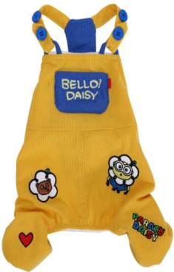 | 小黄人背带裤 XS 92154 | XS： 20*32*22cm | 99 | 59 |  | 0
39 | 23Y0093GY0002 |  | 小黄人背带裤 S 92161 | S： 24*37*26cm | 99 | 59 |  | 0
40 | 23Y0093GY0003 |  | 小黄人背带裤 M 92178 | M： 28*42*30cm | 109 | 65 |  | 0
41 | 23Y0093GY0004 |  | 小黄人背带裤 L 92185 | L： 32*47*34cm | 109 | 65 |  | 0
42 | 23Y0093GY0005 |  | 小黄人背带裤 XL 92192 | XL： 36*52*38cm | 119 | 71 |  | 0
43 | 23Y0093GY0006 |  | 小黄人背带裤 2XL 92208 | 2XL： 40*57*42cm | 119 | 71 |  | 0
序号 | 69码/编码 | 图片 | 产品名称 | 尺寸 | 零售价 | 批发价 | 订货数量 | 金额
44 | 23Y0112GY0010 |  | 小黄人系列刺绣棒球帽 S 97807 | S | 59 | 35 |  | 0
45 | 23Y0112GY0012 |  | 小黄人系列刺绣棒球帽 M 97814 | M | 69 | 41 |  | 0
46 | 23Y0098GM0025 | 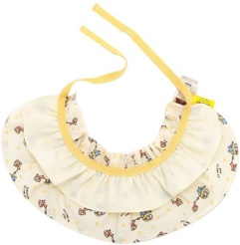 | 小黄人系列宠物围脖 S 92451 | S：25*11 | 49 | 26 |  | 0
47 | 23Y0098GM0029 |  | 小黄人系列宠物围脖 M 92468 | M：29*12 | 49 | 26 |  | 0
48 | 23Y0092GY0054 |  | 小黄人系列宠物围巾 S 92147 | S：54*7 | 39 | 23 |  | 0
49 | 23T0401GL0014 |  | 小黄人系列 BOB&TIM宠物口水巾（蓝）M | M | 49 | 27 |  | 0
50 | 23T0400GF0014 |  | 小黄人系列 BOB&TIM宠物口水巾（粉）M | M | 49 | 27 |  | 0
51 |  | 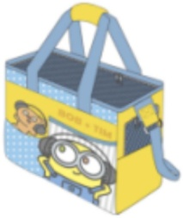 |  | M | 259 | 175 |  | 0
52 |  | 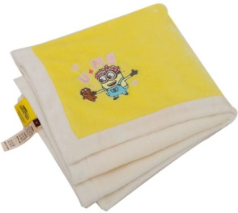 | 小黄人系列毛毯S | S:60*80cm | 109 | 71 |  | 0
53 |  |  | 小黄人系列毛毯 M | M:80*100cm | 129 | 83 |  | 0
序号 | 69码/编码 | 图片 | 产品名称 | 尺寸 | 零售价 | 批发价 | 订货数量 | 金额
54 |  | 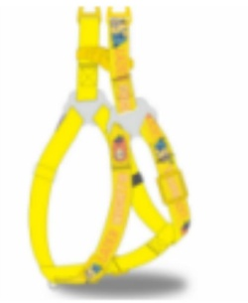 | 黄色小黄人系列A字型胸背带XS | 绳宽15mm S胸围 31-42cm | 69 | 41 |  | 0
55 |  |  | 黄色小黄人系列A字型胸背带S | 绳宽 20mm M胸围 42-55cm | 79 | 45 |  | 0
56 |  |  | 黄色小黄人系列牵引绳XS | 15mm | 59 | 35 |  | 0
57 |  |  | 黄色小黄人系列牵引绳S | 20mm | 69 | 37 |  | 0
58 |  | 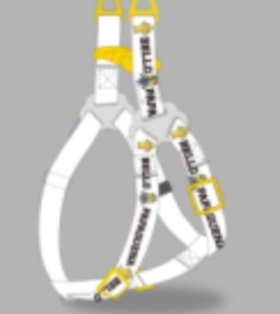 | 白色小黄人系列A字型胸背带XS | 绳宽15mm S胸围 31-42cm | 69 | 41 |  | 0
59 |  |  | 白色小黄人系列A字型胸背带S | 绳宽 20mm M胸围 42-55cm | 79 | 45 |  | 0
60 |  |  | 白色小黄人系类牵引绳XS | 12mm | 59 | 35 |  | 0
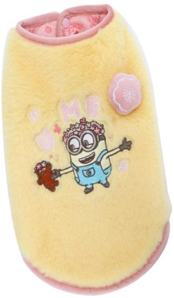
61 |  |  | 白色小黄人系类牵引绳S | 15mm | 69 | 37 |  | 0

